Origen y Aplicación de recursos
CONSEJO NACIONAL PARA INVESTIGACIONES CIENTÍFICAS Y TECNOLÓGICAS
MODIFICACIÓN PRESUPUESTARIA 06-2020
DETALLE DE ORIGEN Y APLICACION DE RECURSOS

 | ORIGEN DE LOS RECURSOS |  |  |  | APLICACIÓN DE RECURSOS
 | SUBPARTIDAS | FF | MONTO |  | SUBPARTIDAS | FF | MONTO
Programa 1 |  |  |  | Programa 1
0.04.01 | Cuotas CCSS | 001 (Ley 5048) | 350,000.00 | 0.05.02 | Aporte Patronal RPC Ley 7983 | 001 (Ley 5048) | 350,000.00

Programa 2 |  |  |  | Programa 2
0.04.01 | Cuotas CCSS | 001 (Ley 5048) | 300,000.00 | 0.05.02 | Aporte Patronal RPC Ley 7983 | 001 (Ley 5048) | 300,000.00

Programa 1 |  |  |  | Programa 2
0.04.04 | Cuota Asignaciones Familiares | 001 (Ley 5048) | 150,000.00 | 0.04.05 | Cuota Banco Popular | 001 (Ley 5048) | 150,000.00

Programa 1 |  |  |  | Programa 2
1.05.02 | Viáticos dentro del país | 001 (Ley 5048) | 101,969.36 | 1.99.02 | Intereses Moratorios y Multas | 001 (Ley 5048) | 101,969.36

Programa 2 |  |  |  | Programa 2
1.02.01 | Servicio de agua y alcantarillado | 001 (Ley 5048) | 370,000.00 | 1.02.02 | Servicio de energía eléctrica | 001 (Ley 5048) | 50,000.00
 |  |  |  | 1.02.04 | Servicio de telecomunicaciones | 001 (Ley 5048) | 300,000.00
 |  |  |  | 1.03.06 | Comisiones y gastos por servicios financieros y comerciales | 001 (Ley 5048) | 20,000.00

Programa 3, Sub programa Fondo de Incentivos |  |  |  | Programa 3, Sub programa Fondo de Incentivos
6.01.03 | Transferencias corrientes a Instituciones Descentralizadas | 001 (Ley 7169) | 39,186,023.88 | 6.04.02 | Transferencias corrientes a Fundaciones | 001 (Ley 7169) | 39,186,023.88

Programa 3, Sub programa Fondo de Incentivos |  |  |  | Programa 3, Sub programa Fondo de Incentivos
6.01.03 | Transferencias corrientes a Instituciones Descentralizadas | 921 (Ley 7169) | 28,017,383.04 | 6.04.02 | Transferencias corrientes a Fundaciones | 921 (Ley 7169) | 28,017,383.04

 | TOTAL |  | 68,475,376.28 |  |  |  | 68,475,376.28
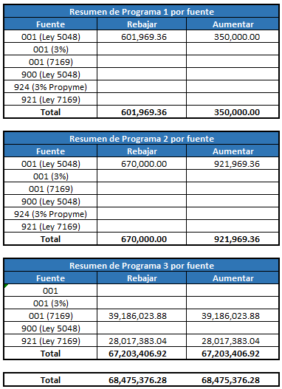

 |  |  |  |  |  |  |  | Resumen de Programa 1 por fuente
 |  |  |  |  |  |  |  | Fuente | Rebajar | Aumentar
 |  |  |  |  |  |  |  | 001 (Ley 5048) | 601,969.36 | 350,000.00
 |  |  |  |  |  |  |  | 001 (3%)
 |  |  |  |  |  |  |  | 001 (7169)
 |  |  |  |  |  |  |  | 900 (Ley 5048)
 |  |  |  |  |  |  |  | 924 (3% Propyme)
 |  |  |  |  |  |  |  | 921 (Ley 7169)
 |  |  |  |  |  |  |  | Total | 601,969.36 | 350,000.00

 |  |  |  |  |  |  |  | Resumen de Programa 2 por fuente
 |  |  |  |  |  |  |  | Fuente | Rebajar | Aumentar
 |  |  |  |  |  |  |  | 001 (Ley 5048) | 670,000.00 | 921,969.36
 |  |  |  |  |  |  |  | 001 (3%)
 |  |  |  |  |  |  |  | 001 (7169)
 |  |  |  |  |  |  |  | 900 (Ley 5048)
 |  |  |  |  |  |  |  | 924 (3% Propyme)
 |  |  |  |  |  |  |  | 921 (Ley 7169)
 |  |  |  |  |  |  |  | Total | 670,000.00 | 921,969.36

 |  |  |  |  |  |  |  | Resumen de Programa 3 por fuente
 |  |  |  |  |  |  |  | Fuente | Rebajar | Aumentar
 |  |  |  |  |  |  |  | 001
 |  |  |  |  |  |  |  | 001 (3%)
 |  |  |  |  |  |  |  | 001 (7169) | 39,186,023.88 | 39,186,023.88
 |  |  |  |  |  |  |  | 900 (Ley 5048)
 |  |  |  |  |  |  |  | 921 (Ley 7169) | 28,017,383.04 | 28,017,383.04
 |  |  |  |  |  |  |  | Total | 67,203,406.92 | 67,203,406.92

 |  |  |  |  |  |  |  | Total | 68,475,376.28 | 68,475,376.28

